Oppskrift
Pulled Pork & Couscous GourmetPulled Pork & Couscous Gourmet
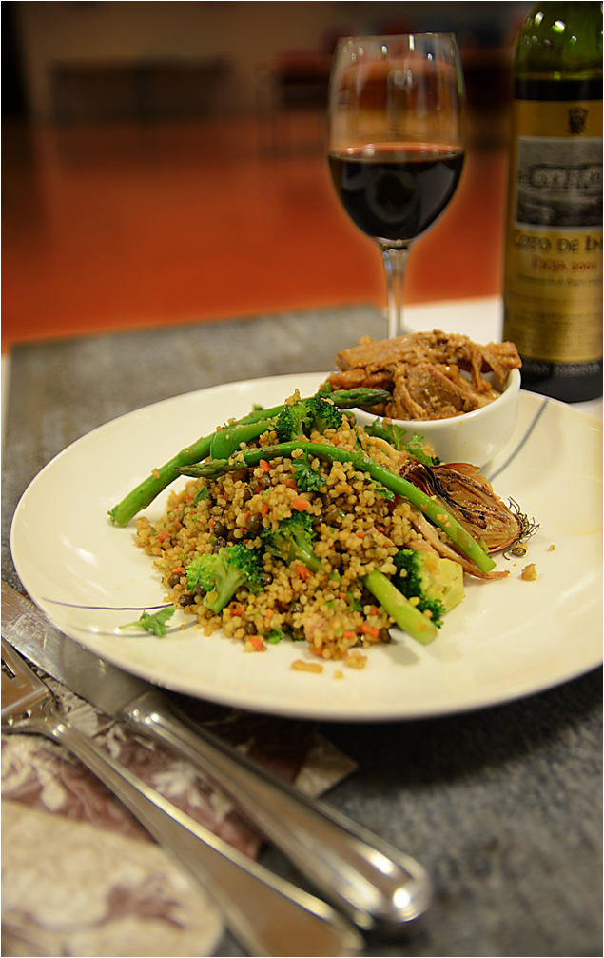

Pulled Pork: Fyll kjøttet med hvitløks-fedder. Mikse Tabasco Chipotle, limejuice og Worchestersaus, og hell over kjøttet. Legges i dyp form med aluminiums-folie overm settes i ovn 95 grader ca 6 timer. Riv kjøttet i strimler med hendene og en gaffel, mikse med stekeskyen og servere i egen skål ved siden av couscousen. Couscous: Kyllingfond og vann blandes, kokes opp. Like mengder utblandet fond og couscous mikses, med litt olivenolje. Dekk til med lokk, la trekke i 10 minutter. Røres med gaffel til det blir luftig. Grønnsaker: Asparges, brokkoli og sjalottløk bakes i ovn eller stekes / blancheres, serveres ved siden av.Pulled Pork: Fyll kjøttet med hvitløks-fedder. Mikse Tabasco Chipotle, limejuice og Worchestersaus, og hell over kjøttet. Legges i dyp form med aluminiums-folie overm settes i ovn 95 grader ca 6 timer. Riv kjøttet i strimler med hendene og en gaffel, mikse med stekeskyen og servere i egen skål ved siden av couscousen. Couscous: Kyllingfond og vann blandes, kokes opp. Like mengder utblandet fond og couscous mikses, med litt olivenolje. Dekk til med lokk, la trekke i 10 minutter. Røres med gaffel til det blir luftig. Grønnsaker: Asparges, brokkoli og sjalottløk bakes i ovn eller stekes / blancheres, serveres ved siden av.
Number of servingsNumber of servings | 2
EPDEPD | ProductProduct | Per servingPer serving |  | TotalTotal |  | QtyPerPackQtyPerPack | PackSizePackSize | PackUnitPackUnit | PackagingPackaging | ItemsItems
 | Svinenakke eller svinekam med mye fett Svinenakke eller svinekam med mye fett |  |  | 0 |  |  |  |  |  | 0
24293142429314 | TABASCO® Chipotle Sauce TABASCO® Chipotle Sauce | 0.15 | ll | 0 | ll | 2 | 1.89 | ll | 2x1.89l2x1.89l | 0
 | Limejuice ReaLime Limejuice ReaLime | 0.005 | ll | 0 | ll |  |  |  |  | 0
12019871201987 | L&P Worcestershire Sauce *(Fisk,Gluten,Bygg gluten)L&P Worcestershire Sauce *(Fisk,Gluten,Bygg gluten) |  |  | 0 |  | 12 | 150 | mlml | 12x150ml12x150ml | 0
 | Hvitløksfedder Hvitløksfedder |  |  | 0 |  |  |  |  |  | 0
 | Tipiak Cous-Cous Gourmet Tipiak Cous-Cous Gourmet | 0.1 | kgkg | 0 | kgkg |  |  |  |  | 0
964676964676 | Kyllingfond *(Selleri)Kyllingfond *(Selleri) | 0.005 | ll | 0 | ll | 6 | 1 | ll | 6x1l6x1l | 0
 | Vann til å blande ut kyllingfonden Vann til å blande ut kyllingfonden |  |  | 0 |  |  |  |  |  | 0
123208123208 | Extra virgin olivenolje Extra virgin olivenolje |  |  | 0 |  | 4 | 3 | ll | 4x3l4x3l | 0
 | Asparges Asparges |  |  | 0 |  |  |  |  |  | 0
 | Brokkoli Brokkoli |  |  | 0 |  |  |  |  |  | 0
 | Sjalottløk Sjalottløk |  |  | 0 |  |  |  |  |  | 0

 | * Allergens* Allergens

